상품제안서
유즈비 UVC LED 여행용 칫솔살균기 | 상품코드: S39246

 |  |  |  |  |  |  | 02-713-8555 | www.synergygift.co.kr
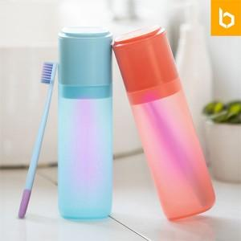

【상세/제작정보】 | <p><span style="font-size: 14pt;">※&nbsp;</span><span style="font-size: 14pt;">기본 구성 칫솔 미포함</span></p>

【인쇄/포장옵션】 | 레이저, 컬러필름전사 / 포장지포장

【공급단가】 | 수량 | 30~ | 100~ | 500~ | 1,000~ | 3,000~
*VAT별도 | 단가 | 12,000원 | 11,400원 | 10,600원 | 10,400원 | 10,300원

【상품 URL】 | https://www.synergygift.co.kr:443/src/goods_detail.php?gdno=39246

